이력서
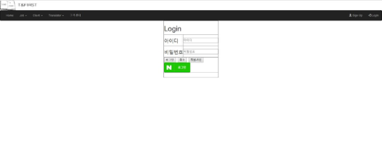 입 사 지 원 서

 사진필히첨부 |  |  |  |  |  |  |  |  |  |  |  |  |  |  | 희망연봉
 |  |  |  |  | 성 명 |  |  | (한글) |  | 김 현 정 |  |  |  |  | 지원분야 |  | IT웹,JSP
 |  |  |  |  |  |  |  | (한자) |  | 金 玹 廷 |  |  |  |  | 생년월일 |  | 1990.03.18
 |  |  |  |  |  |  |  | (영문) |  | Kim hyun jeong |  |  |  |  | 휴대폰
 |  |  |  |  | 주 소 |  |  | 부산광역시 해운대구 중동1로 19번길 27-43
 |  |  |  |  | E-mail |  |  | hyuijyng@hotmail.com

학 력 |  | 입 학 |  |  | 졸 업 |  |  | 학 교 |  |  |  |  |  | 전 공 |  |  |  | 학과 성적
 |  | 년 | 월 |  | 년 |  | 월
 |  | 2009 | 3 |  | 2011 |  | 2 | 부산경상대학교 |  |  |  |  |  | 관광일본어 |  |  |  | 3.96
 |  | 2015 | 3 |  |  |  |  | 세종사이버대학교 |  |  |  |  |  | 컴퓨터소프트웨어학과

교육 및 연 수 |  | 교육 및 연수과정 |  |  |  |  |  | 교육 기간 |  |  |  |  |  | 주요 내용
 |  | 부산IT 응용SW엔지니어링 Java표준프레임워크 개발자 양성과정 |  |  |  |  |  | 2017년 9월~2018년4월 |  |  |  |  |  | Java, 안드로이드,JSP,Oracle,Spring

자격 사항 |  | 종 류 |  |  |  | 취득일 |  |  |  | 발행기관 |  |  |  | 외국어 능 력 |  | 영어 : (TOEIC )
 |  | 관광통역안내사 (일본어) |  |  |  | 2011년 01월 |  |  |  | 한국관광공사
 |  | 컴퓨터활용능력 2급 |  |  |  | 2009년 10월 |  |  |  | 대한상공회의소 |  |  |  |  |  | 일어 : JLPT N1
 |  | 워드프로세서 2급 |  |  |  | 2003년 03월 |  |  |  | 대한상공회의소
 |  | JLPT N1 |  |  |  | 2011년 01월 |  |  |  | 일본국제교류기금 /일본국제교육지원협의회 |  |  |  |  |  | 중국어 :

 |  |  |  |  |  |  |  |  |  |  |  |  |  |  |  | 기타 :

경력 사항 |  | 근 무 처 |  |  |  | 기 간 |  |  |  | 부 서 |  |  |  | 담당 업무

 | 본인은 귀사에 입사하고자 입사지원서를 제출합니다.
 | 위의 기재사항은 사실과 다름이 없습니다.
 | 허위사실이 있을 때에는 채용취소 등 어떠한 처분에 대해서도 이의를 제기하지 않겠습니다.
 |  |  |  |  |  | 2018 |  |  | 년 | 4 |  | 월 | 12 | 일
 |  |  |  |  |  | 지원자 성명 |  |  |  |  |  | 김 현 정 |  |  | (인)
부산IT직업전문학교
자 기 소 개 서

기 술 소 개 서

보유기술 |  |  |  | Html, JavaScript, Jquery, JAVA, JSP, Spring, Oracle, Android, Ajax

•Html/JavaScript/Jquery
-html div를 이용한 레이아웃 틀 구성 및 각 태그의 기능이해
-JavaScript Client에서 유효성 검사 및 Sever로의 전송 방법 및 받은 모델의 처리
-JQuery AJAX를 이용한 비동기 통신과 효과적이고 간단한 jquery를 이용한 각종 기능의 이용방법

•JAVA
-JDK 설치와 환경 변수 설정법, 객체 지향적 프로그래밍 구성법, eclipse 개발 툴 사용법
-자바의 기초 문법(변수와 메소드, 배열, 인스턴스 개념, 상속, 인터페이스, 추상화, 다형성, 캡슐화등)
-자바의 메모리 모델 이해와 JVM의 기능인 가비지 컬렉터의 이해를 통한 효율적 메모리 사용법
-컬렉션 프레임 워크를 통한 인스턴스의 저장과 활용법
-Swing을 활용한 UI 구성법과 더블 버퍼링의 활용법, 다중 Thread 생성법과 사용법
-TCP/UDP의 개념과 이를 활용한 우분투 서버와의 소캣 통신 법

•JSP
-웹 브라우저에서 웹 서버, 어플리케이션 서버, 데이터베이스까지의 요청, 처리, 응답의 흐름 이해
-JSP/Servlet의 기본 문법(표현식, 스크립트릿, 디렉티브, 선언부등)과 활용법, JSTL사용법, Tomcat 설치 및 사용법
-JSP의 특징과 Request, Response 객체의 이해와 활용법, 세션과 쿠키의 필요성과 활용법
-자바 빈의 속성과 액션 태그 사용법(useBean, setProperty, getProperty등)

•Spring
-MVC모델에 대한 이해와 구현 법, 기존 JDBC 메소드의 리팩토링 기법
-기본 Annotation의 활용법(Model Attribute, Session Attribute, Controller, Component, Repository등)
-log4j 설정법과 사용법, 파일 업로드/다운로드 구현 법
-객체지향 설계원칙(SOLID)의 이해와 활용법

•Oracle
-데이터베이스의 필요성의 고찰 및 오라클 10g 설치 및 삭제 방법
-기본 SQL문 사용법(DDL, DML, DCL등), 주요 함수 활용법
-조인과 subQuery 사용법, 트랜잭션 관리법
-뷰, 시퀀스, 인덱스 사용법과 활용법, 무결성 제약 조건의 이해와 적용법
-SQLDeveloper, STAR UML, ER-Win DataModeler 개발 툴 사용법

•Android
-Android 개발 환경(SDK/AVD) 구축 및 사용법, Android Manifest설정법(Permission 설정, Application설정 등)
-Android 기본 UI 사용법(Activity, View, Widget, Layout등), 서비스와 인텐트 사용법, Toast와 Dialog 사용법
-SQLite 사용법과 Sql manager 사용법, Odroid 단말기 기본 설정법과 사용법
-Custom Adapter 사용법과 그 활용법, 위치기반 서비스(Google Map 사용법, 전화번호부 만들기)

수행 프로젝트 소개

프로젝트 명 |  |  |  |  |  | 사용언어 |  |  |  |  |  | 프로젝트 목적
CafePosPogram |  |  |  |  |  | JDK 1.8/ORACLE |  |  |  |  |  | 개인 카페의 경우 재고관리나 회원관리에 관하여 어려움이 있기 때문에 조금 더 편안한 환경을 제공하고자 제작.

T&First |  |  |  |  |  | JSP/AJAX/JAVASCRIPT |  |  |  |  |  | API 이용을 통하여 Ajax와 javascript의 능력 향상
 |  |  |  |  |  |  |  |  |  |  |  | MVC 모델2 설계의 실전 적용 방식 이해
 |  |  |  |  |  |  |  |  |  |  |  | JSP작성을 통한 JSTL 양식 사용을 통한 이해

프로젝트 별 상세 내용

프로젝트 명 |  |  |  |  | CafePosProgram
개발 환경 |  |  |  |  | Windows 10
Lang/Tools |  |  |  |  | JAVA/JDK 1.8, Oracle 11g, clipse Jee Oxygen
실제 구현 사이트 |  |  |  |  |  |  |  |  |  |  |  |  |  | 테스트 아이디/비번: cafe123/1234
프로젝트 소개 |  |  |  |  | Java를 이용한 Pos프로그램
로그인 화면 |  |  |  |  |  |  |  |  |  |  | 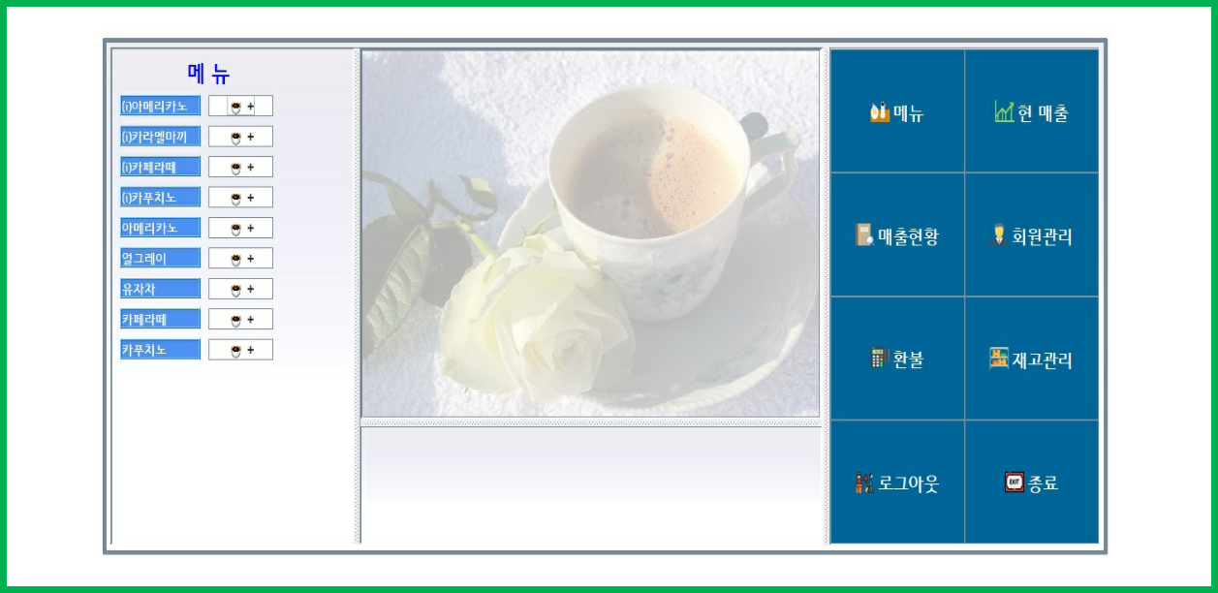 | 메인화면
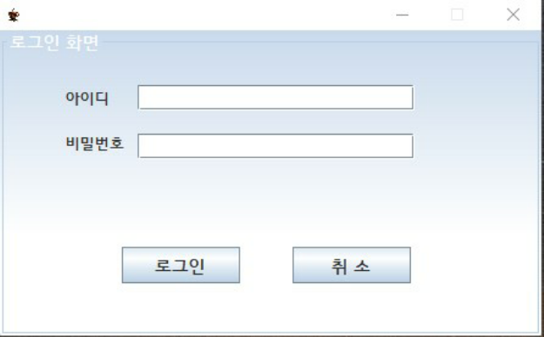

● 계산을 담당하는 이의 아이디와 비밀번호를 부여받아, 로그인을 하고 준비금을 입력하는 창을 만들어 마감시 마감하기 편하도록 만듬 |  |  |  |  |  |  |  |  |  |  |  | ● 메뉴관리, 매출현황, 그 외에 회원으로 등록하여 멤버십제도를 통한 관리, 환불 또는 재고를 입력하고 관리할 수 있는 메뉴를화면을 만들어 보다 편하게 관리하도록 함.

할인/계산 |  |  |  |  |  |  |  |  |  |  |  | 매출 조회
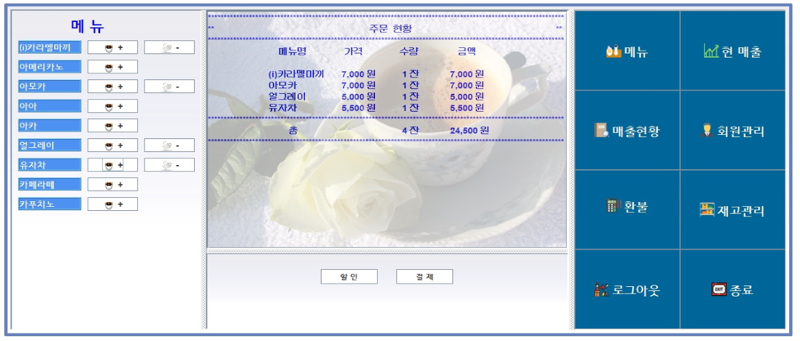 |  |  |  |  |  |  |  |  |  |  |  | 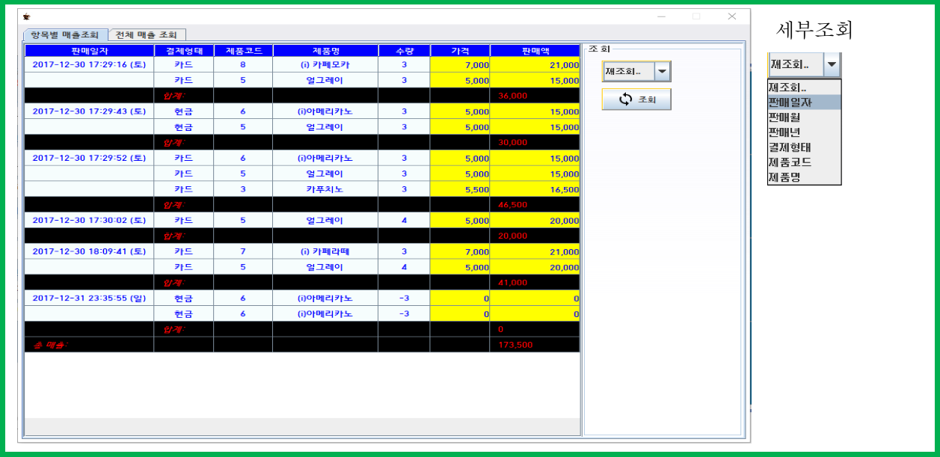

● 멤버십을 이용한 할인 또는 결제 |  |  |  |  |  |  |  |  |  |  |  | ● 항목 또는 전체적인 매출 확인 및 세부 조회를 통하여 각 세부 항목에 맞는 매출 확인 가능

프로젝트 별 상세 내용

프로젝트 명 |  |  |  |  | T&Frist
개발 환경/상세문서 |  |  |  |  | Windows 10 |  |  | http://211.249.61.120:8000/Project
Lang/Tools |  |  |  |  | JSP,Ajax,Javascript/JDK 1.8, Mysql / Eclipse Jee Oxygen,Tomcat8
실제 구현 사이트 |  |  |  |  | http://211.249.61.120:8000/Project |  |  |  |  |  |  |  |  | 테스트 아이디/비번: admin/1234
프로젝트 소개 |  |  |  |  | jsp로 구현한 플랫폼 사이트 입니다.
메인 화면 |  |  |  |  |  |  |  |  |  |  | 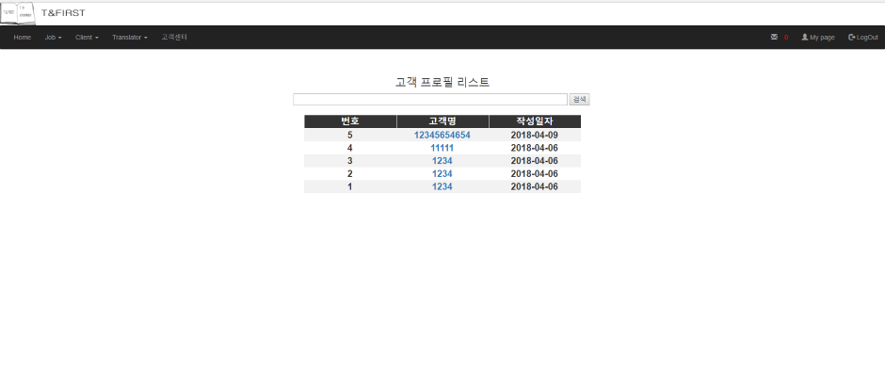 | 리스트 화면
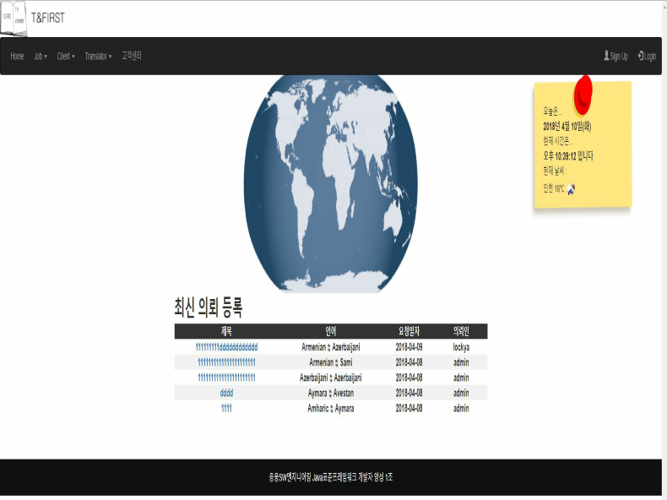 |  |  |  |  |  |  |  |  |  |  |  | 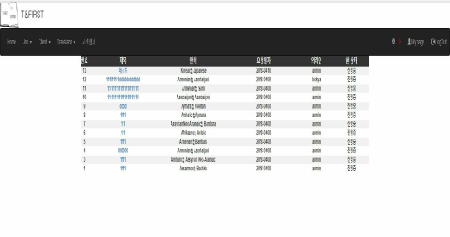 

날씨 API를 이용하여 8개의 도시 날씨표시, 현재 진행중인 의뢰 를 확인 가능

상세 보기 화면 |  |  |  |  |  |  |  |  |  |  |  | 네이버 api를 이용한 로그인
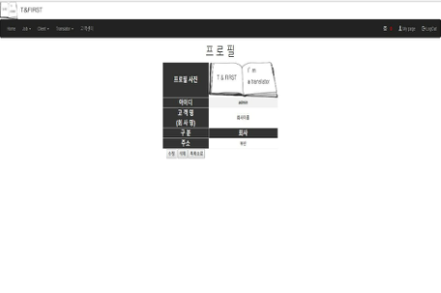 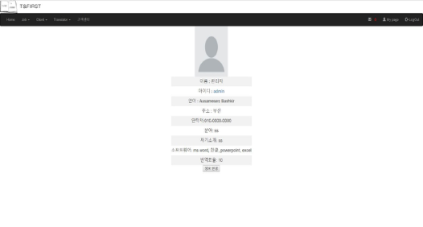 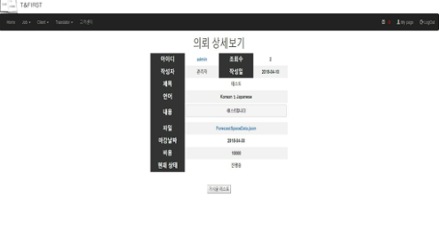 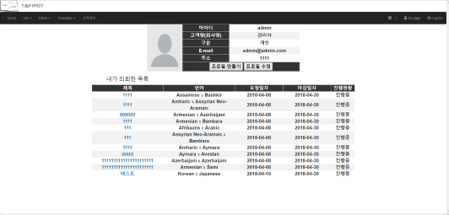

 |  |  |  |  |  |  |  |  |  |  |  | 고객센터 답변
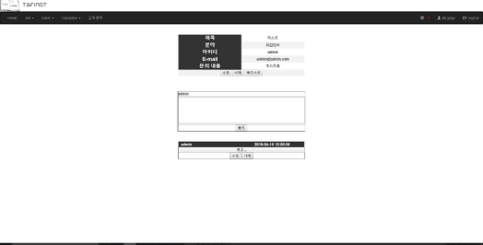

 |  |  |  |  |  |  |  |  |  |  |  | 댓글 기능을 이용하여 관리자 고객센터 답변

